TABLA PROYECCION
Monitoreo de Costos de Abastecimiento: Real vs. Proyectado |  | PROYECCIÓN | REAL | PROYECCIÓN | REAL | $/m3 | $ Total
 |  | Volumen (M3) |  | Porcentaje
TRATAMIENTO DE AGUA RESIDUAL | PTAR (Costo de Tratamiento hasta Fase 2 - Cumplimiento Ambiental) OPEX SIN DEPRECIACIÓN | 25,372 | 30,552 | 100% | 100% | $ 10,077 | $ 307,873,870 | $ 10,077
FUENTES ABASTECIMIENTO | OSMOSIS INVERSA (Costo procesar por RO - OPEX) SIN DEPRECIACIÓN | 10,664 | 14,663 | 42.03% | 47.99% | $ 3,410 | $ 49,998,904 | $ 187,077,634
 | PTAP (Costo de Tratamiento de Agua de Pozo Sin depreciación) | 5,275 | 5,368 | 20.79% | 17.57% | $ 4,441 | $ 23,841,207 | $ 6,123
 | ACUEDUCTO | 9,266 | 10,521 | 36.52% | 34.44% | $ 10,763 | $ 113,237,523
 | CARRO TANQUES | 166 | 0 | 0.65% | 0.00% | $ 12,700 | $ 0
 |  |  |  |  |  |  | $ 494,951,504 | $ 16,200

BALANCE DE TRATABILIDAD (m3)
 | (m3) | %
VOLUMEN TRATADO GEM | 15,280 | 100%
VOLUMEN INGRESO RO | 8,364 | 54.74%
VOLUMEN VERTIMIENTO GEM | 4,797 | 31.39%
VOLUMEN VERTIMIENTO MBRS | 2,119 | 13.87% | 100.00%
VOLUMEN PERMEADO RO | 6,810 |  | 82.56%
VOLUMEN RECHAZO RO | 1,554 |  | 17.44%

kpi (2)
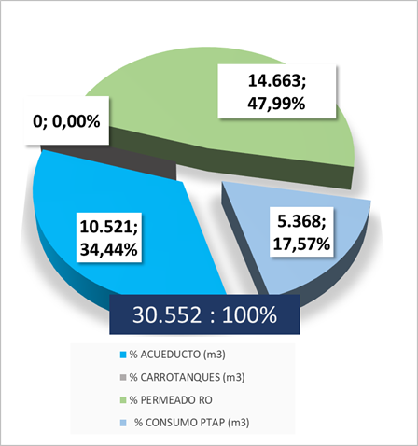
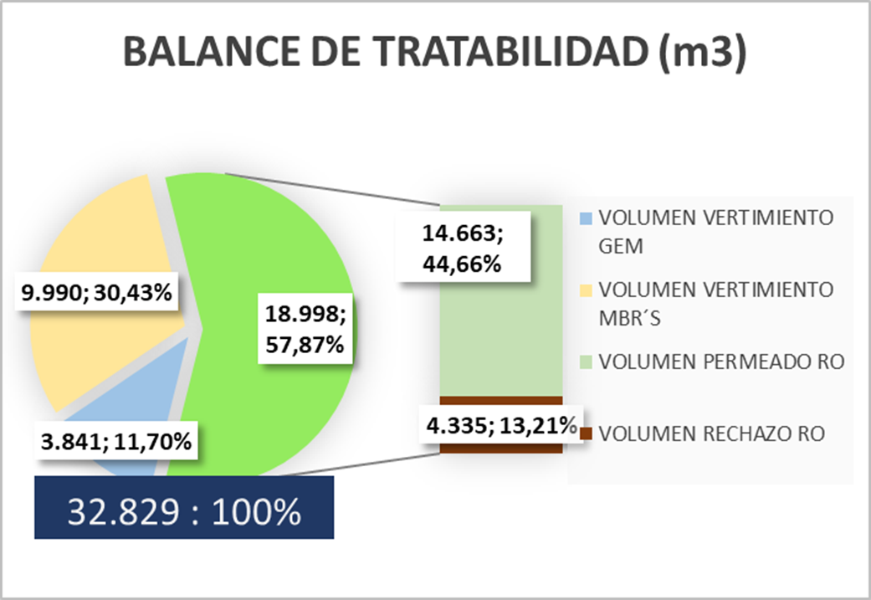
INFORME PTAR - 01 - 31 MARZO 2026
BALANCE HÍDRICO

kpi
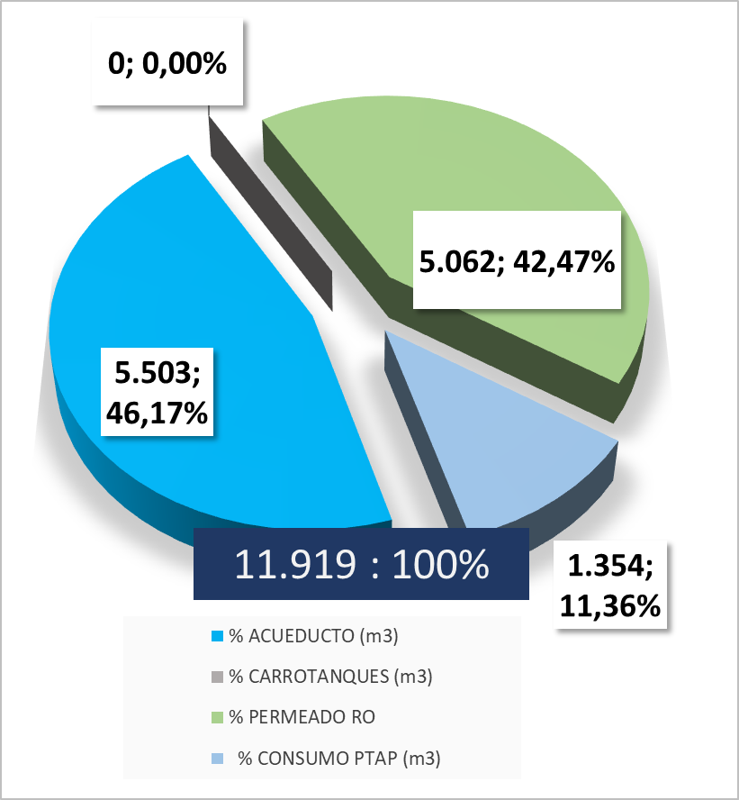
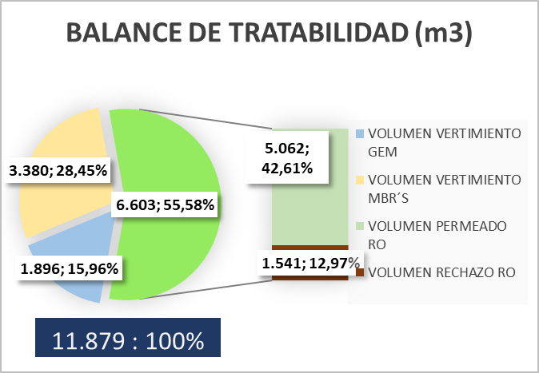
INFORME PTAR - 01 - 15 ABRIL 2026
BALANCE HÍDRICO

